상품제안서
뉴크루 25절 특안식 다이어리(소프트/인스프링) | 상품코드: F24809

 |  |  |  |  |  |  | 02-412-0044 | www.easy1.co.kr
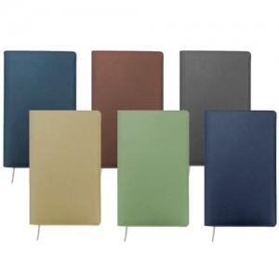

【상세/제작정보】

【인쇄/포장옵션】 | 불박 / 벌크

【공급단가】 | 수량 | 100~ | 300~ | 500~ | 1,000~ | 3,000~
*VAT별도 | 내지_이틀식 | 9,500원 | 9,340원 | 9,120원 | 8,890원 | 8,740원
 | 내지_노트식 | 9,370원 | 9,220원 | 9,000원 | 8,770원 | 8,620원

【상품 URL】 | https://dev.easy1.co.kr:443/src/goods_detail.php?gdno=24809

